TheoryTides
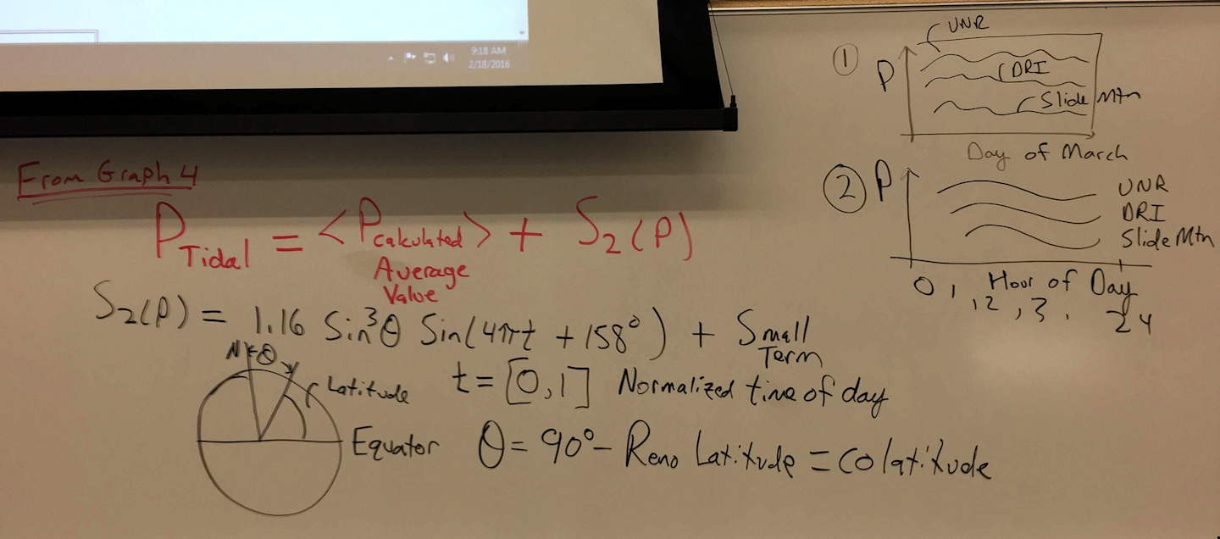

MonthTimeSeries
 | Pressure
2020-02-01 00:00:00 | 875.4
2020-02-01 00:10:00 | 875.3
2020-02-01 00:20:00 | 875.3
2020-02-01 00:30:00 | 875.2
2020-02-01 00:40:00 | 875.1
2020-02-01 00:50:00 | 875
2020-02-01 01:00:00 | 875
2020-02-01 01:10:00 | 874.9
2020-02-01 01:20:00 | 874.9
2020-02-01 01:30:00 | 874.8
2020-02-01 01:40:00 | 874.9
2020-02-01 01:50:00 | 874.9
2020-02-01 02:00:00 | 874.9
2020-02-01 02:10:00 | 874.9
2020-02-01 02:20:00 | 874.8
2020-02-01 02:30:00 | 874.8
2020-02-01 02:40:00 | 874.8
2020-02-01 02:50:00 | 874.8
2020-02-01 03:00:00 | 874.8
2020-02-01 03:10:00 | 874.8
2020-02-01 03:20:00 | 874.7
2020-02-01 03:30:00 | 874.7
2020-02-01 03:40:00 | 874.7
2020-02-01 03:50:00 | 874.6
2020-02-01 04:00:00 | 874.6
2020-02-01 04:10:00 | 874.5
2020-02-01 04:20:00 | 874.5
2020-02-01 04:30:00 | 874.5
2020-02-01 04:40:00 | 874.5
2020-02-01 04:50:00 | 874.6
2020-02-01 05:00:00 | 874.6
2020-02-01 05:10:00 | 874.5
2020-02-01 05:20:00 | 874.4
2020-02-01 05:30:00 | 874.5
2020-02-01 05:40:00 | 874.4
2020-02-01 05:50:00 | 874.3
2020-02-01 06:00:00 | 874.2
2020-02-01 06:10:00 | 874.3
2020-02-01 06:20:00 | 874.5
2020-02-01 06:30:00 | 874.5
2020-02-01 06:40:00 | 874.5
2020-02-01 06:50:00 | 874.5
2020-02-01 07:00:00 | 874.5
2020-02-01 07:10:00 | 874.5
2020-02-01 07:20:00 | 874.5
2020-02-01 07:30:00 | 874.5
2020-02-01 07:40:00 | 874.5
2020-02-01 07:50:00 | 874.6
2020-02-01 08:00:00 | 874.5
2020-02-01 08:10:00 | 874.5
...

PressureDielNoRangeBars
 | Pressure | Pressure Tide
0.020833333333 | 868.0546798 | 867.36629966
0.0625 | 867.92906404 | 867.09311572
0.10416666667 | 867.86305419 | 866.87572824
0.14583333333 | 867.70295567 | 866.77238602
0.1875 | 867.70788177 | 866.81077952
0.22916666667 | 867.72338308 | 866.98062123
0.27083333333 | 867.86831683 | 867.23640221
0.3125 | 868.19261084 | 867.50958614
0.35416666667 | 868.53399015 | 867.72697362
0.39583333333 | 868.58472906 | 867.83031585
0.4375 | 868.36453202 | 867.79192235
0.47916666667 | 867.87832512 | 867.62208064
0.52083333333 | 867.02167488 | 867.36629966
0.5625 | 866.15763547 | 867.09311572
0.60416666667 | 865.66157635 | 866.87572824
0.64583333333 | 865.55123153 | 866.77238602
0.6875 | 865.62463054 | 866.81077952
0.72916666667 | 865.93990148 | 866.98062123
0.77083333333 | 866.38850575 | 867.23640221
0.8125 | 866.80098522 | 867.50958614
0.85416666667 | 867.09014778 | 867.72697362
0.89583333333 | 867.42643678 | 867.83031585
0.9375 | 867.56847291 | 867.79192235
0.97916666667 | 867.59770115 | 867.62208064

PressureDiel
 | Pressure | Pressure Tide
0.020833333333 | 868.0546798 | 867.36629966
0.0625 | 867.92906404 | 867.09311572
0.10416666667 | 867.86305419 | 866.87572824
0.14583333333 | 867.70295567 | 866.77238602
0.1875 | 867.70788177 | 866.81077952
0.22916666667 | 867.72338308 | 866.98062123
0.27083333333 | 867.86831683 | 867.23640221
0.3125 | 868.19261084 | 867.50958614
0.35416666667 | 868.53399015 | 867.72697362
0.39583333333 | 868.58472906 | 867.83031585
0.4375 | 868.36453202 | 867.79192235
0.47916666667 | 867.87832512 | 867.62208064
0.52083333333 | 867.02167488 | 867.36629966
0.5625 | 866.15763547 | 867.09311572
0.60416666667 | 865.66157635 | 866.87572824
0.64583333333 | 865.55123153 | 866.77238602
0.6875 | 865.62463054 | 866.81077952
0.72916666667 | 865.93990148 | 866.98062123
0.77083333333 | 866.38850575 | 867.23640221
0.8125 | 866.80098522 | 867.50958614
0.85416666667 | 867.09014778 | 867.72697362
0.89583333333 | 867.42643678 | 867.83031585
0.9375 | 867.56847291 | 867.79192235
0.97916666667 | 867.59770115 | 867.62208064

